01
PASO 01: Ingresar a la página MR https://landing-test.vuce.gob.pe/mr2/mr2-ui/

R1: Se visualiza el sistema MR, con mensaje de bienvenida y con los cuadros de logeo Usuario y Password.

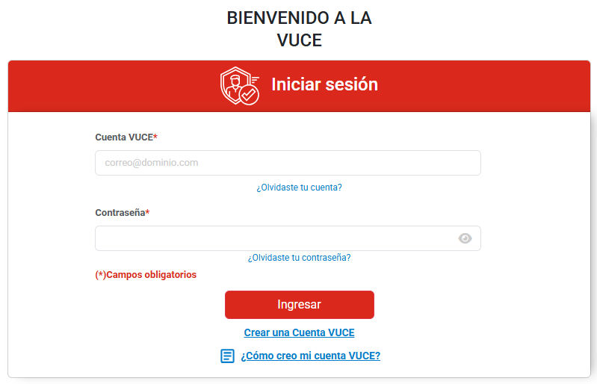

PASO 02: Ingresar las credenciales Usuario y Password seguido de presionar el botón "Ingresar"

R2: El sistema muestra la pantalla principal e indicando el nombre del perfil logeado.

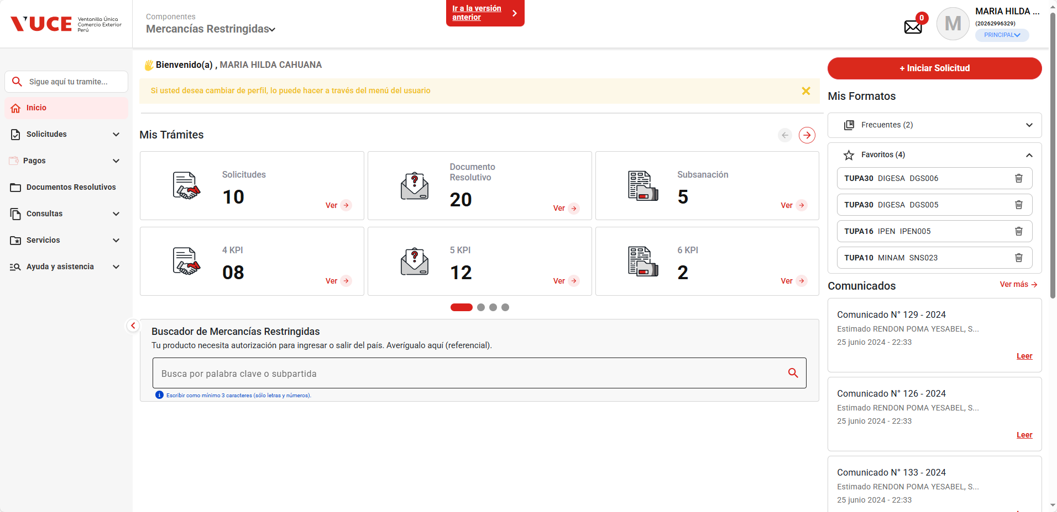

PASO 03: En la seccion de nombre de usuario, seleccionar el rol correspondiente del dropboxdown

R3: Se asignará el rol y las características segun su configuración.
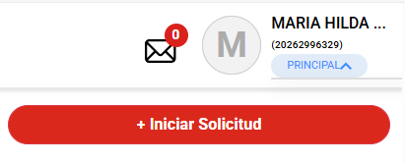

PASO 04: En el menú principal, seleccionar la opción Solicitudes -> Mis Solicitudes

R4: Visualiza todas las solicitudes.

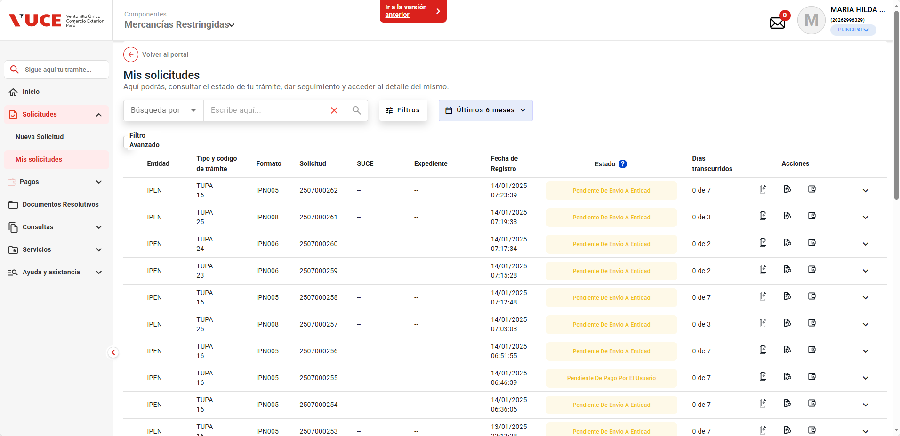

PASO 05: Identificar la Solicitud registrada y seleccionar el botón "Ver SUCE" (Icono del ojo)

R5: Se muestra toda la información relacionada a la solicitud, agrupada en las siguientes pestañas: SUCE, Observaciones, Escritos, Documento Resolutivo (dependiendo del tipo de Tupa).

PASO 06: Seleccionar pestaña "Observaciones"

R6: Se mostrará las observaciones encontradas con las cabeceras:
-Numero de Notificacion, -Estado, -Fecha de notificacion, - Plazo de Subsanacion, -Fecha limite y -Grupo de Acciones

PASO 07: Validar el estado inicial de la observación

R7: Se muestra la actual caracteristica en:
- Estado en: "Observado"
Fecha de Notificacion + Dias de Plazo de subsanación: Debe ser mayor a la Fecha de Hoy
Acciones Disponibles (visibles)

PASO 08: Validar el estado final de la observación (superada la fecha de subsanación)

R8: Se muestra la nueva caracteristica en:
- Estado en: "Notificacion Vencida"
Fecha de Notificacion + Dias de Plazo de subsanación: Debe ser igual o mayor a la Fecha de Hoy
Acciones Indisponibles (ocultas)
Se registra el Indicador: NV

